구매처마스터_스텐다드
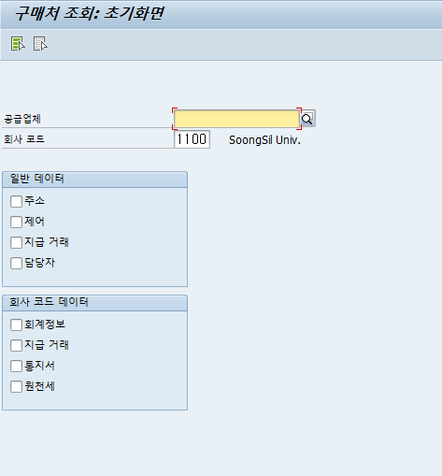
1. 구매처 계정그룹 (SPRO)
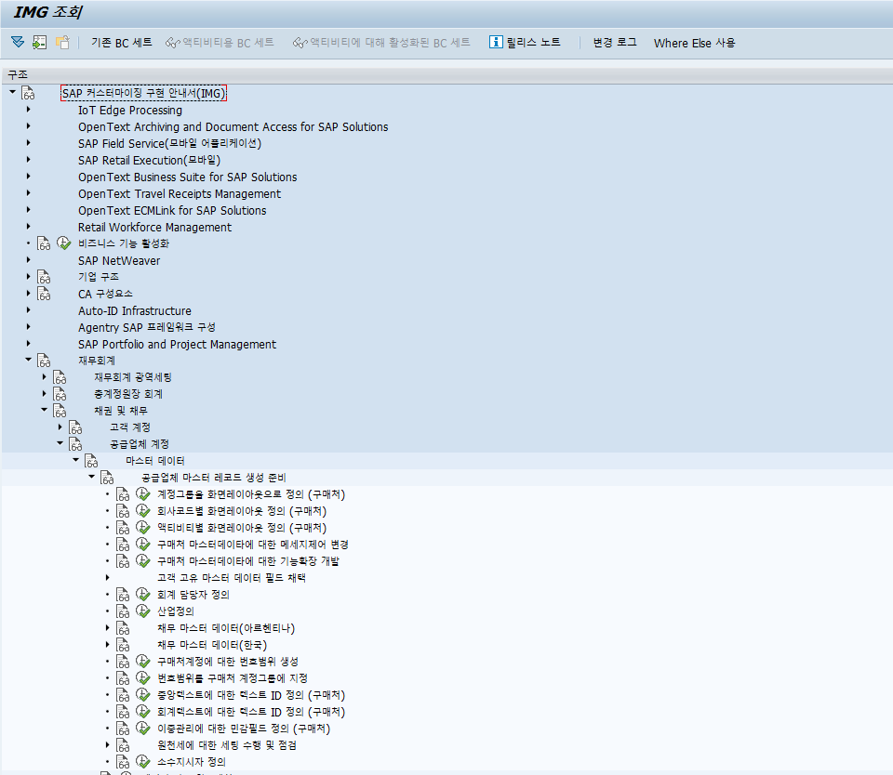

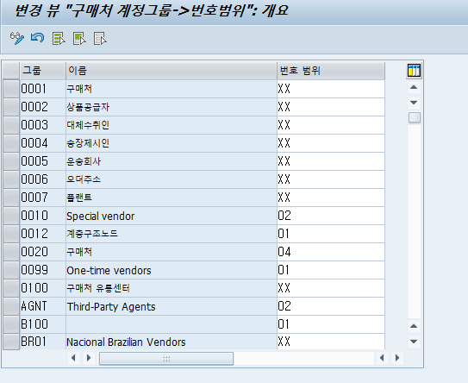

2. 구매처 번호범위 설정(SPRO)

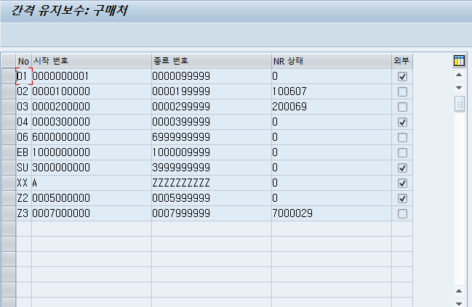

3. 구매처생성 (FK01)
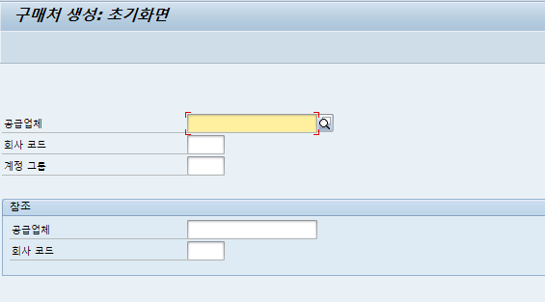

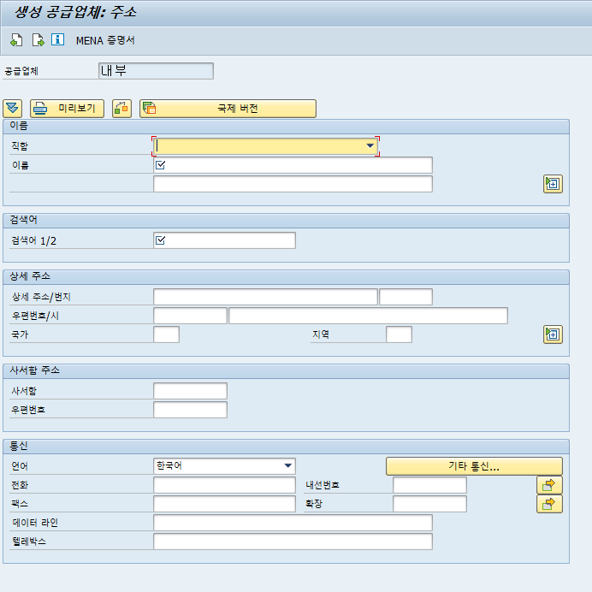

4. 테이블저장 (LFA1, LFB1, LFM1)

5. 구매처조회 (FK03)

